Sheet1
製品別比較表（標準製剤との比較）
 | 後発医薬品 | 標準製剤
販売名 | ミチグリニドCa・OD錠5mg「フソー」 | グルファスト錠5mg
会社名 | リョートーファイン株式会社
規格 「一般名」 | 1錠中 「ミチグリニドカルシウム水和物」 5.0mg含有
薬効分類名 | 速効型インスリン分泌促進薬
薬価（円） | 5.90 | 13.20
薬価差（円） | 1錠薬価差 | 7.30
添加剤 | D-マンニトール、エリスリトール、アスパルテーム（L-フェニルアラニン化合物）、結晶セルロース、無水リン酸水素カルシウム、クロスポビドン、フマル酸ステアリルナトリウム | タルク、トウモロコシデンプン、ヒドロキシプロピルセルロース、ステアリン酸カルシウム、結晶セルロース、乳糖水和物、無水ケイ酸
効能効果 | 2型糖尿病 【標準製剤と同じ】
用法用量 | 通常、成人にはミチグリニドカルシウム水和物として1回10mgを1日3回毎食直前に経口投与する。なお、患者の状態に応じて適宜増減する。 【標準製剤と同じ】
規制区分 貯法 | 処方箋医薬品 室温保存、3年 | 処方箋医薬品 室温保存、3年
製剤 | 白色の素錠 直径：6.0mm、厚さ：2.4mm、重量：75mg 識別コード：Mt5 | 素錠、白色 直径：6.0mm、厚さ：約2.0mm、質量：約75mg
含量が異なる経口固形製剤の生物学的同等性試験ガイドラインに従い、ミチグリニドCa・OD錠10mg「フソー」を標準製剤として試験を行った結果、両製剤は生物学的に同等と判定された。
水、50rpm
後発医薬品の生物学的同等性試験ガイドラインに従い試験を行った結果、両製剤は生物学的に同等と判定された。
【参考】ミチグリニドCa・OD錠10mg「フソー」（水あり投与）
薬物動態 （生物学的 同等性） | 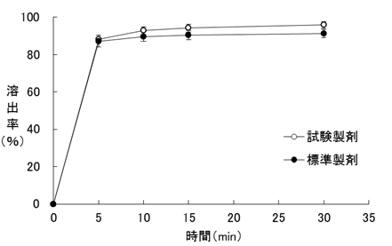 溶出試験 | 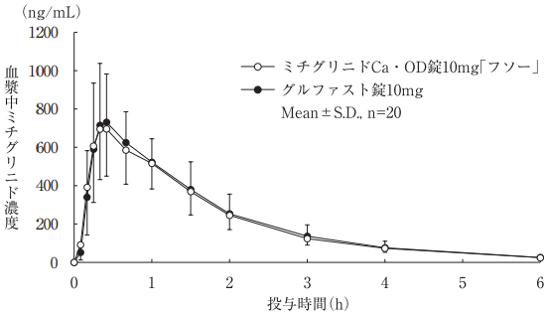 生物学的同等性試験
連絡先
 |  | 2024年4月作成

